Datos personales
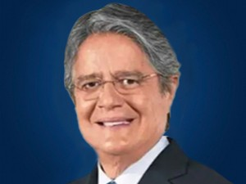

Nombres: | Guillermo Alberto
Apellidos: | Lasso Mendoza
Facebook: | https://www.facebook.com/LassoGuillermo/?fref=ts
Twitter: | @LassoGuillermo
Descripción:

